Nom dossier


DOSSIER PATRIMONIAL DU RETRAITE
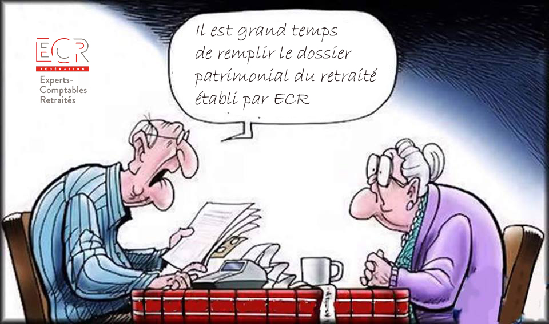

Le dossier patrimonial en 2 mots :
Ce dossier est à remplir en cliquant sur chaque onglet en bas de ce classeur.
Ne rempissez que ceux qui vous sont nécessaires.
N'oubliez pas de le mettre à jour réglièrement.

DOSSIER DE MONSIEUR OU MADAME :
"Prénom NOM"
DERNIERE MISE A JOUR:
"Date MAJ"

Version 04/2019

